Info1
Info

Emissionspegel

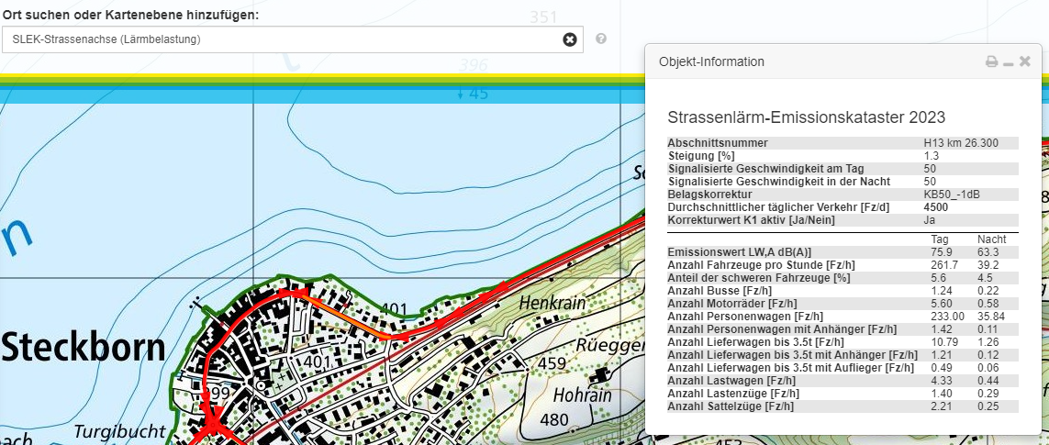 Das geografische Informationssystem des Kantons Thurgau (ThurGIS) stellt u.a. auch die Lärm-Emissionspegel (LW,A) pro Tageszeitraum und Streckenabschnitt zur Verfügung. Hierfür ist im ThurGIS unter der Rubrik "Natur und Umwelt" in der Untergruppe "Lärmbelastung" die Karte "SLEK-Strassenachse" zu verwenden.

Lärmemissionskataster (SLEK) des Kantons Thurgau
 | zurück zur Berechnung

Info2
Info

Abstand
Der Abstand (d) ist die kürzeste Distanz von der Lärmquelle (Strassenachse) bis zum lärmexponierten Empfangspunkt (mitte Fenster eines lärmempfindlich genutzten Raumes). Er wird senkrecht zur Strassenachse in der Horizontalen gemessen.
EP
Abstand d
EP = Empfangspunkt
Strassenachse

 | zurück zur Berechnung

Info3
Info

Abstand
Die Höhe (h) ist die Differenz zwischen der Höhe des lärmexponierten Empfangspunktes (mitte Fenster eines lärmempfindlich genutzten Raumes) und der Höhe der Strassenachse.
Höhe h

EP 1.5 m über Geschossniveau
3.OG

2.OG

1.OG
EG

 | zurück zur Berechnung

Info4
Info

Reflexion
Massgebend für einen allfälligen Reflexionszuschlag ist die Situation auf der gegenüberliegenden Strassenseite:
keine oder lockere Bebauung, niedrige Stockwerkzahl 0 dB
lockere Bebauung, hohe Stockwerkzahl 1 dB
geschlossene Bebauung, niedrige Stockwerkzahl 1 dB
geschlossene Bebauung, hohe Stockwerkzahl 2 dB

 | zurück zur Berechnung

Info5
Info

Empfindlichkeitsstufe ES
Die Empfindlichkeitsstufen werden auf Grund der Lärmvorbelastung und der Art der Nutzung zugeteilt. Die geltende Empfindlichkeitsstufe ist dem rechtsgültigen Bau- und Zonenreglement (Zonenplan) der Gemeinde zu entnehmen.

 | zurück zur Berechnung

Info6
Info

Nutzungsarten / lärmempfindliche Räume
Gemäss Lärmschutzverordnung (LSV) sind lärmempfindliche Räume:
a. Räume in Wohnungen, ausgenommen Küchen ohne Wohnanteil, Sanitärräume und Abstellräume;
b. Räume in Betrieben, in denen sich Personen regelmässig während längerer Zeit aufhalten, ausgenommen Räume für die Nutztierhaltung und Räume mit erheblichen Betriebslärm.

 | zurück zur Berechnung

Info7
Info

Belastungsgrenzwerte für Strassenverkehrslärm
SR 814.41 Lärmschutz-Verordnung
Anhang 3
Belastungsgrenzwerte für Strassenverkehrslärm
1 Geltungsbereich
Die Belastungsgrenzwerte nach Ziffer 2 gelten für Strassenverkehrslärm. Dazu gehört der Lärm, den Motorfahrzeuge (Motorfahrzeuglärm) und Bahnen (Bahnlärm) auf Strassen erzeugen.
2 Belastungsgrenzwerte

 |  | Planungswert |  | Immissionsgrenzwert |  | Alarmwert
 |  | Lr in dB(A) |  | Lr in dB(A) |  | Lr in dB(A)
 | ES | Tag | Nacht | Tag | Nacht | Tag | Nacht
 | I | 50 | 40 | 55 | 45 | 65 | 60
 | II | 55 | 45 | 60 | 50 | 70 | 65
 | III | 60 | 50 | 65 | 55 | 70 | 65
 | IV | 65 | 55 | 70 | 60 | 75 | 70
Art. 42 Besondere Belastungsgrenzwerte bei Betriebsräumen
¹ Bei Räumen in Betrieben (Art. 2 Abs. 6 Bst. b), die in Gebieten der Empfindlichkeitsstufen I, II oder III liegen, gelten um 5 dB(A) höhere Planungswerte und Immissionsgrenzwerte.
² Absatz 1 gilt nicht für Räume in Schulen, Anstalten und Heimen. Für Räume in Gasthäusern gilt er nur, soweit sie auch bei geschlossenen Fenstern ausreichend belüftet werden können.

 |  |  |  |  |  | zurück zur Berechnung

